Sheet2
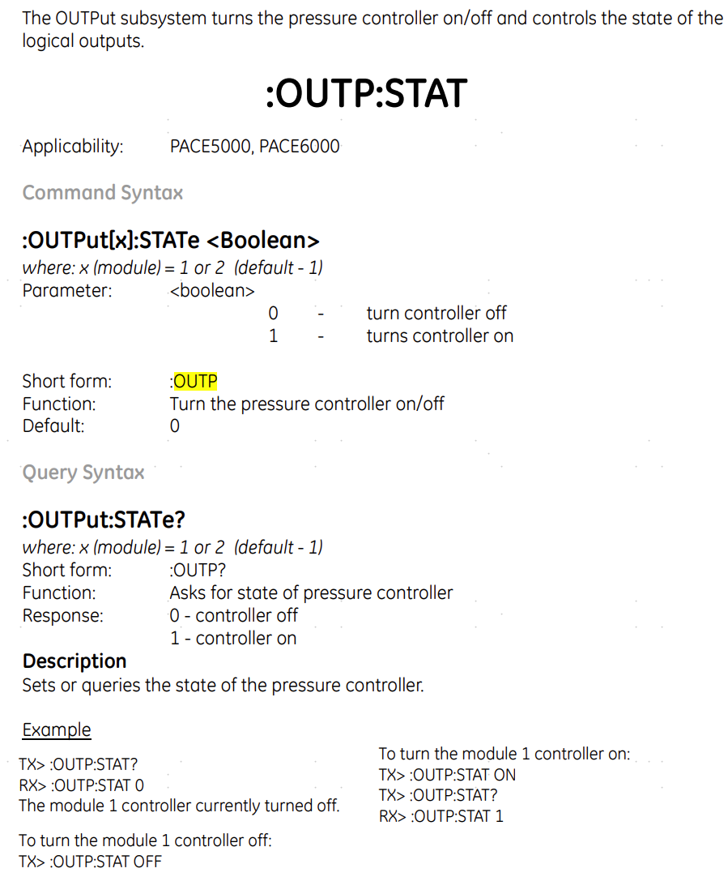
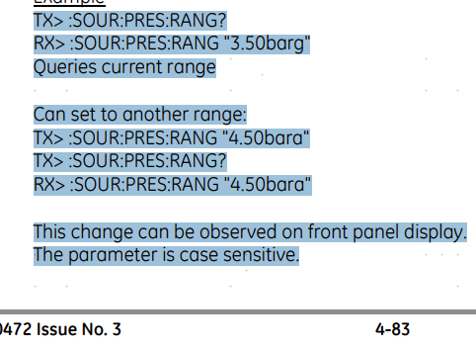
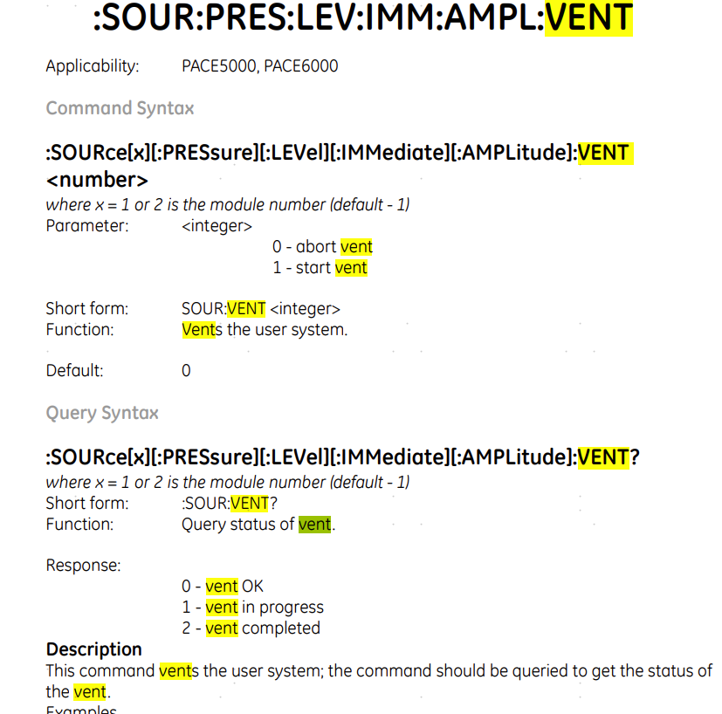

排空指令 | SOUR:VENT 1

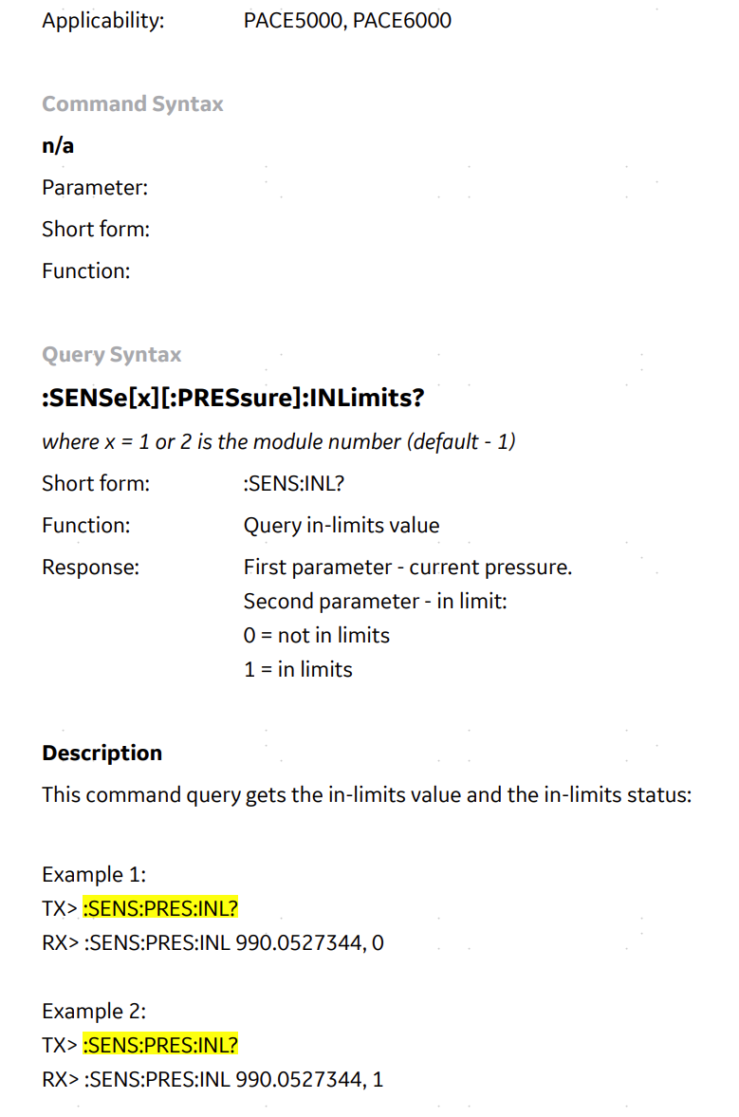
输出状态检查 | :OUTP:STAT?

:SOUR:PRES:INL 0.01 // 设定阈值范围为满量程的±0.01%
:SENS:PRES:INL? // 返回压力值及是否在阈值内

